Sheet1
ALX400 投影距離試算
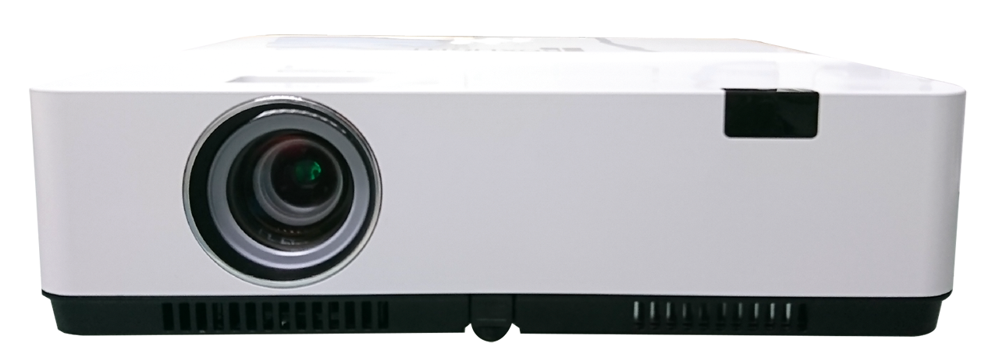
 | 4:3
 |  (1) 知道投影距離，欲算出投影出來的畫面尺寸大小：

 | 投影距離(單位：公尺) |  | 投影最大尺寸(吋) |  | 投影最小尺寸(吋)
 | 2 |  | 67 |  | 57

 | ↑請輸入您的投影距離!
 | *數值請介於 0.887公尺 ~10.899公尺 之間

 | 當投影距離為 | 2.000 | 公尺時： | 最大投影尺寸為 | 67 | 吋
 |  |  |  | 最小投影尺寸為 | 57 | 吋
 |  |  | *以上數據僅供參考，實際尺寸會依現場狀況不同而有所差異。

 | (2)想要投影尺寸，欲算出投影時所需要的距離：

 | 投影尺寸(單位：吋) |  | 投影最短距離(公尺) |  | 投影最長距離(公尺)
 | 300 |  | 9.00 |  | 10.83

 | ↑請輸入您的投影尺寸!
 | *數值請介於 30吋 ~ 300吋 之間

 | 當投影距離為 | 300 | 吋時： | 最長投影距離為 | 10.83 | 公尺
 |  |  |  | 最短投影距離為 | 9.00 | 公尺
 |  |  | *以上數據僅供參考，實際尺寸會依現場狀況不同而有所差異。

 | 16:9
 |  (1) 知道投影距離，欲算出投影出來的畫面尺寸大小：

 | 投影距離(單位：公尺) |  | 投影最大尺寸(吋) |  | 投影最小尺寸(吋)
 | 6 |  | 183 |  | 152

 | ↑請輸入您的投影距離!
 | *數值請介於 0.968公尺 ~11.874公尺 之間

 | 當投影距離為 | 6.000 | 公尺時： | 最大投影尺寸為 | 183 | 吋
 |  |  |  | 最小投影尺寸為 | 152 | 吋
 |  |  | *以上數據僅供參考，實際尺寸會依現場狀況不同而有所差異。

 | (2)想要投影尺寸，欲算出投影時所需要的距離：

 | 投影尺寸(單位：吋) |  | 投影最短距離(公尺) |  | 投影最長距離(公尺)
 | 300 |  | 9.84 |  | 11.82

 | ↑請輸入您的投影尺寸!
 | *數值請介於 30吋 ~ 300吋 之間

 | 當投影距離為 | 300 | 吋時： | 最長投影距離為 | 11.82 | 公尺
 |  |  |  | 最短投影距離為 | 9.84 | 公尺
 |  |  | *以上數據僅供參考，實際尺寸會依現場狀況不同而有所差異。

